初期画面表示
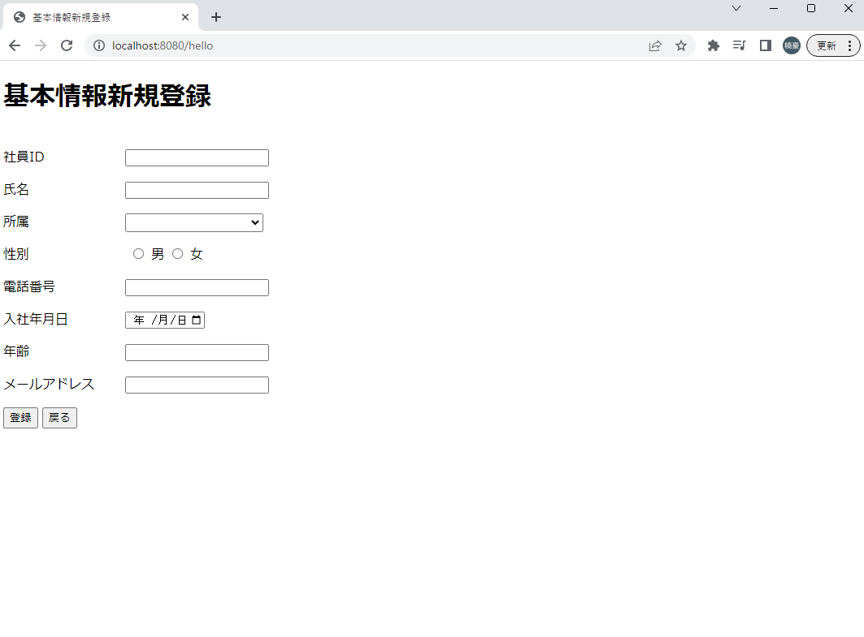
単体試験仕様書 |  | システムID | KS | 画面ID | K021 | 作成者 | 施楠豪 | 更新者 | 施楠豪
 |  | システム名称 | 勤怠システム | 画面名 | ログイン | 作成日 | 2022-06-20 | 更新日 | 2022-06-20

 | 初期画面

ケース
単体試験仕様書 |  | システムID | KS | 画面ID |  |  |  | K021 |  | 作成者 | 更新者
 |  | システム名称 | 勤怠システム | 画面名 |  |  |  | ログイン |  | 作成日 | 更新日

チェック内容
チェックポイント
 |  |  |  |  | 1 | 2 | 3 | 4 | 5
チェック条件 | 画面初期表示 |  |  |  | ○

 | 社員ID
 | 未入力の場合 |  |  |  |  | ○
 | 入力の場合 |  |  |  |  |  | ○ | ○ | ○

 | パスワード
 | 未入力の場合 |  |  |  |  |  | ○
 | 入力の場合 |  |  |  |  |  |  | ○ | ○

 | 社員テーブルに
 | 社員ID、パスワードが存在しない場合 |  |  |  |  |  |  | ○
 | 社員ID、パスワードが存在する場合 |  |  |  |  |  |  |  | ○

 | ログインボタンを押下する場合 |  |  |  |  | ○ | ○ | ○ | ○

確認内容 | 社員IDに空白が表示されること。 |  |  |  | ○
 | パスワードに空白が表示されること。 |  |  |  | ○
 | 社員IDにフォーカスが表示されること。 |  |  |  | ○

 | エラー「E0001 社員IDは必須項目です。」が表示されること。 |  |  |  |  | ○
 | エラー「E0001 パスワードは必須項目です。」が表示されること。 |  |  |  |  |  | ○
 | エラー「E0001 社員ID或いはパスワードが不一致、もう一度確認してください。」が表示されること。 |  |  |  |  |  |  | ○

 | 勤怠実績一覧画面へ遷移すること。 |  |  |  |  |  |  |  | ○

実施結果
実施者
検証日
確認者
確認日

ケース＿登録・更新
単体試験仕様書 |  | システムID | KS | 画面ID |  |  |  | K021 |  | 作成者 | 施楠豪 | 更新者 | 施楠豪
 |  | システム名称 | 勤怠システム | 画面名 |  |  |  | ログイン |  | 作成日 | 2022-06-20 | 更新日 | 2022-06-20

チェック内容
チェックポイント
 |  |  |  |  | 1 | 2 | 3 | 4 | 5
チェック条件 | 画面初期表示 |  |  |  | ○ | ○
 | 新規登録 |  |  |  | ○
 | 更新時 |  |  |  |  | ○
 | 値入力 |  |  |  |  |  | ○ | ○

 | 更新ボタン |  |  |  |  |  | ○
 | 登録ボタン |  |  |  |  |  |  | ○
 | 戻りボタン |  |  |  |  |  |  |  | ○

確認内容 | 社員IDに空白が表示されること。 |  |  |  | ○
 | 社員ID自動採番されている |  |  |  |  |  |  | ○
 | 氏名に空白が表示されること。 |  |  |  | ○
 | 所属に空白が表示されること。 |  |  |  | ○
 | 性別にチェックが入っていない状態 |  |  |  | ○
 | 電話番号に空白が表示されること。 |  |  |  | ○
 | 年齢に空白が表示されること。 |  |  |  | ○
 | メールアドレスに空白が表示されること。 |  |  |  | ○
 | 社員IDに値が表示されること。 |  |  |  |  | ○
 | 氏名に値が表示されること。 |  |  |  |  | ○
 | 所属に値が表示されること。 |  |  |  |  | ○
 | 性別にチェックが入っている状態 |  |  |  |  | ○
 | 電話番号に値が表示されること。 |  |  |  |  | ○
 | 年齢に値が表示されること。 |  |  |  |  | ○
 | メールアドレスに値が表示されること。 |  |  |  |  | ○
 | 社員ID入力不可 |  |  |  |  |  | ○ | ○
 | 所属はSQLから取得したデータでドロップダウンリストを表示する |  |  |  |  |  | ○ | ○
 | 所属は直接入力不可でリスト選択のみ |  |  |  |  |  | ○ | ○
 | 年齢数値のみ入力可能 |  |  |  |  |  | ○ | ○
 | 年齢は15から90歳まで入力可能で、それ以外はエラーメッセージ |  |  |  |  |  | ○ | ○
 | 電話番号は11桁まで入力可能 |  |  |  |  |  | ○ | ○
 | 入社年月日カレンダー使用可能 |  |  |  |  |  | ○ | ○
 | 画面でエラーが発生すると現在の画面に同じデータを再取得して、表示させる |  |  |  |  |  | ○
 | 社員IDの上に赤文字でエラーメッセージを表示させる |  |  |  |  |  | ○
 | 更新成功時画面一覧に遷移する |  |  |  |  |  | ○
 | 前画面に遷移する |  |  |  |  |  |  |  | ○
 | 登録ボタン非表示、更新ボタン表示 |  |  |  |  |  |  | ○
 | 更新ボタン非表示、登録ボタン表示 |  |  |  |  |  | ○

実施結果 |  |  |  |  | ○ | ○ | ○ | ○ | ○
実施者 |  |  |  |  | 施 | 施 | 施 | 施 | 施
検証日 |  |  |  |  | 2023-06-20 | 2023-06-20 | 2023-06-20 | 2023-06-20 | 2023-06-20
確認者 |  |  |  |  | 施 | 施 | 施 | 施 | 施
確認日 |  |  |  |  | 2023-06-20 | 2023-06-20 | 2023-06-20 | 2023-06-20 | 2023-06-20

ケース (境界値)
単体試験仕様書 |  | システムID | KS | 画面ID |  |  |  | K021 |  | 作成者 | 更新者
 |  | システム名称 | 勤怠システム | 画面名 |  |  |  | ログイン |  | 作成日 | 更新日

チェック内容
チェックポイント
 |  |  |  |  | 1 | 2 | 3 | 4 | 5
チェック条件 | 入力されたパスワードの桁数
 | 1 |  |  |  | ○
 | 2 |  |  |  |  | ○
 | 8 |  |  |  |  |  | ○
 | 50 |  |  |  |  |  |  | ○
 | 51 |  |  |  |  |  |  |  | ○

 | 登録ボタンを押下する場合

確認内容 | エラー「パスワードが2桁以上50桁以下を入力してください。」が表示されること。 |  |  |  | ○ |  |  |  | ○
 | パスワード設定成功 |  |  |  |  | ○ | ○ | ○

実施結果
実施者
検証日
確認者
確認日

